CARPORT
ISOTRA a.s.
Bílovecká 2411/1, 746 01 Opava |  |  |  |  |  |  |  |  | TEL.: +420 553 685 101 |  |  |  | FAX: +420 553 685 110 |  |  |  |  |  |  |  |  |  |  |  |  |  |  |  |  |  |  |  |  |  |  |  |  |  | www.isotra.cz
Formularz zamówieniowy ARTOSI - CARPORT
CARPORT ZADASZENIE

Zamówienie |  |  |  |  |  |  |  |  |  |  | Zamawiający
Numer zlecenia: |  |  |  |  |  |  |  |  |  |  | IČ (ID):
 |  |  |  |  |  |  |  |  |  |  | DIČ (VAT):
Zamówiono dnia: |  |  |  |  |  |  |  |  |  |  | Adres do :

Telefon:
 |  |  |  |  |  |  |  |  |  |  | Adres :
Termin dostawy:

Pozycja | Liczbę szt. | Skr. 2 wyrobu | Typ wyrobu | Szerokość (mm) | Wysokość = długość (mm) | Kolor lakierowanych komponentów | Kolor dachu | Nachylenie dachu | Punkt dostępu | Pomocniczy punkt dostępu | Kotwienie ramy | Typ słupka | Słupek A1 | Słupek A1 - Prześwit (mm) | Słupek A1 - Przemieszczenie na oś (mm) | Słupek A1 - umieszczenie odpływu | Słupek A3 | Słupek A3 - Prześwit (mm) | Słupek A3 - Przemieszczenie na oś (mm) | Słupek A3 - umieszczenie odpływu | Słupek C1 | Słupek C1 - Prześwit (mm) | Słupek C1 - Przemieszczenie na oś (mm) | Słupek C1 - umieszczenie odpływu | Słupek C3 | Słupek C3 - Prześwit (mm) | Słupek C3 - Przemieszczenie na oś (mm) | Słupek C3 - umieszczenie odpływu | Słupek A2 (dodatkowy) | Słupek A2 - Prześwit (mm) | Słupek A2 - Przemieszczenie na oś (mm) | Słupek A2 - umieszczenie odpływu | Słupek C2 (dodatkowy) | Słupek C2 - Prześwit (mm) | Słupek C2 - Przemieszczenie na oś (mm) | Słupek C2 - umieszczenie odpływu | Oświetlenie | Umieszczenie oświetlenia | Pakowanie
1 | 2 | 3 | 4 | 5 | 6 | 7 | 8 | 9 | 10 | 11 | 12 | 13 | 14 | 15 | 16 | 17 | 18 | 19 | 20 | 21 | 22 | 23 | 24 | 25 | 26 | 27 | 28 | 29 | 30 | 31 | 32 | 33 | 34 | 35 | 36 | 37 | 38 | 39 | 40

Uwaga do zamówienia:

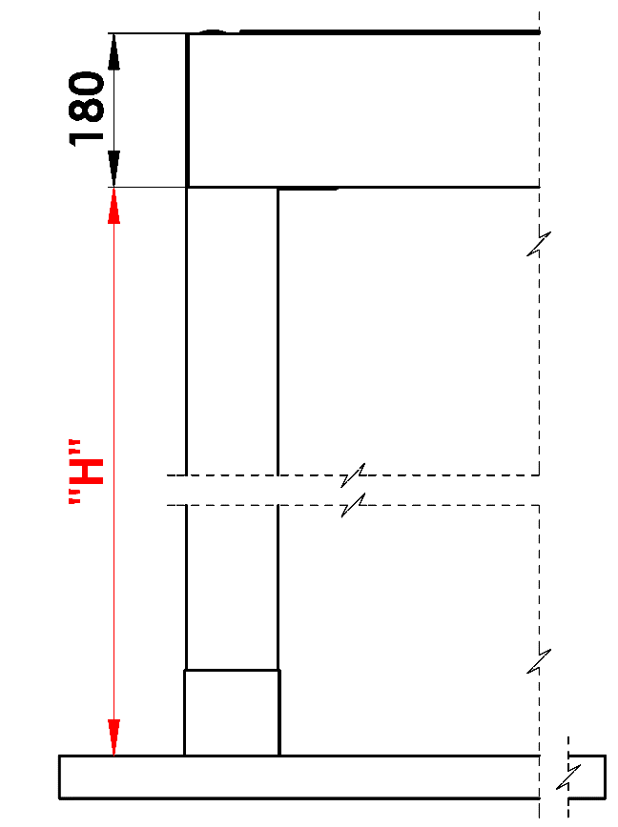
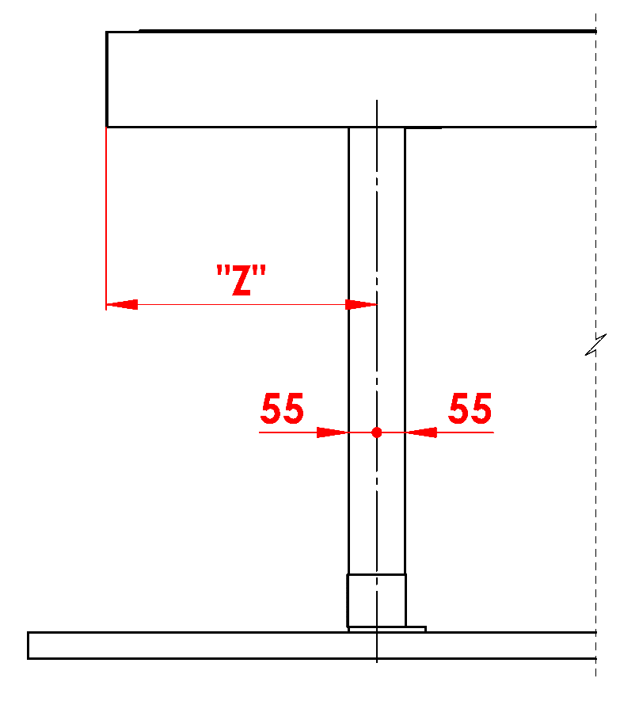
Objaśnienia:
16/ Prześwit w zakresie 500 - 3000mm. |  |  |  |  |  | S - szerokość |  |  |  |  |  |  |  |  |  |  | Prześwit |  |  |  |  |  |  | Przemieszczenie wzdłużne słupka
17/ Przemieszczenie na oś 0mm, lub też w zakresie 255 - 1055mm |  |  |  |  |  | L - długość

Zalecana liczba odpływów:
do 12m² powierzchni pergoli - 1 odpływ
ponad 12m² powierzchni pergoli - 2 odpływy
ponad 24m² powierzchni pergoli - zalecamy 3 odpływy

Uwagi:
Profile kryjące zamawia się samodzielnie.
Z powodów technologicznych nie można ponownie lakierować jakichkolwiek profili.

 |  |  |  |  |  |  |  |  |  |  |  |  |  |  |  |  | Umieszczenie odpływu w słupku

Ważność od: 01.11.2025
Wszelkie stosunku handlowe podlegają postanowieniom Ogólnych Warunków Handlowych spółki ISOTRA a.s. w obowiązującym brzmieniu, o ile nie jest ustalone inaczej.

